realita_plán
Technické výsledky 2020
Měsíc | Skutečnost | Plán
Leden | 28,295 | 32,031
Únor | 36,797 | 38,104
Březen | 35,337 | 37,873
Duben | 35,814 | 30,477
Květen | 25,850 | 29,119
Červen | 39,994 | 39,548
Červenec | 37,854 | 38,653
Srpen | 25,832 | 26,498
Září | 38,186 | 39,226
Říjen | 37,144 | 42,017
Listopad | 32,689 | 28,274
Prosinec | 27,528 | 26,157
Celkem | 401,320 | 407,977

Nová data
F9
Jiří Číhař: Efektivní analýza a prezentace dat v Excelu

postup (starší verze Excel)
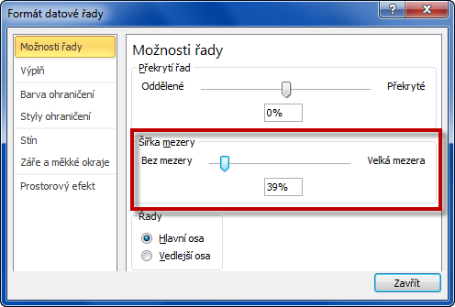
Technické výsledky 2020 |  |  | 1) Vytvoříme sloupcový graf nad oblastí dat.
Měsíc | Skutečnost | Plán
Leden | 27,107 | 23,724
Únor | 27,133 | 30,716
Březen | 30,742 | 31,544
Duben | 29,013 | 30,060
Květen | 31,647 | 36,759
Červen | 37,280 | 43,528
Červenec | 33,285 | 37,198
Srpen | 25,132 | 26,793
Září | 32,257 | 36,474
Říjen | 37,284 | 44,677 | 2) Sloupce datové řady SKUTEČNOST
Listopad | 27,653 | 27,294 | propojíme s VEDLEJŠÍ osou.
Prosinec | 33,477 | 29,137
Celkem | 372,010 | 397,904 | 3) Zároveň nastavíme SHODNÉ a KONSTANTNÍ měřítko
 |  |  | pro hlavní i vedlejší svislou osu.
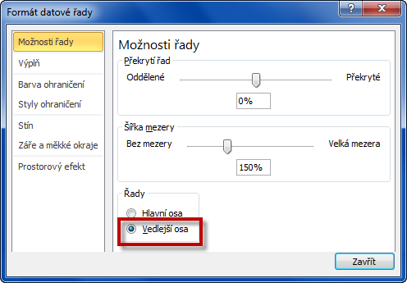
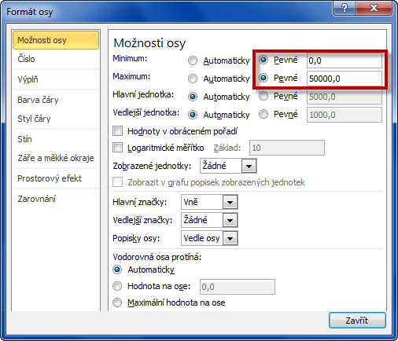

 |  |  | 4) Vedlejší svislou osu nyní můžeme odstranit.
 |  |  | 5) Pro datovou řadu PLÁN zmenšíme šířku mezery
 |  |  | mezi jednotlivými sloupci.

postup (nové verze Excel)
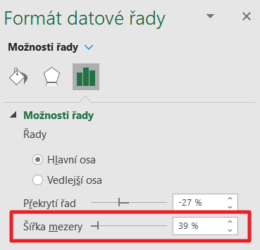
Technické výsledky 2020 |  |  | 1) Vytvoříme skupinový sloupcový graf nad oblastí dat.
Měsíc | Skutečnost | Plán
Leden | 27,107 | 23,724
Únor | 27,133 | 30,716
Březen | 30,742 | 31,544
Duben | 29,013 | 30,060
Květen | 31,647 | 36,759
Červen | 37,280 | 43,528
Červenec | 33,285 | 37,198
Srpen | 25,132 | 26,793
Září | 32,257 | 36,474
Říjen | 37,284 | 44,677 | 2) Sloupce datové řady SKUTEČNOST
Listopad | 27,653 | 27,294 | propojíme s VEDLEJŠÍ osou.
Prosinec | 33,477 | 29,137
Celkem | 372,010 | 397,904 | 3) Zároveň nastavíme SHODNÉ a KONSTANTNÍ měřítko
 |  |  | pro hlavní i vedlejší svislou osu.
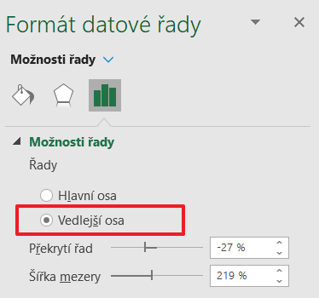
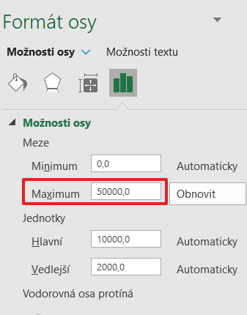

 |  |  | 4) Vedlejší svislou osu nyní můžeme odstranit.
 |  |  | 5) Pro datovou řadu PLÁN zmenšíme šířku mezery
 |  |  | mezi jednotlivými sloupci.

